Sheet1
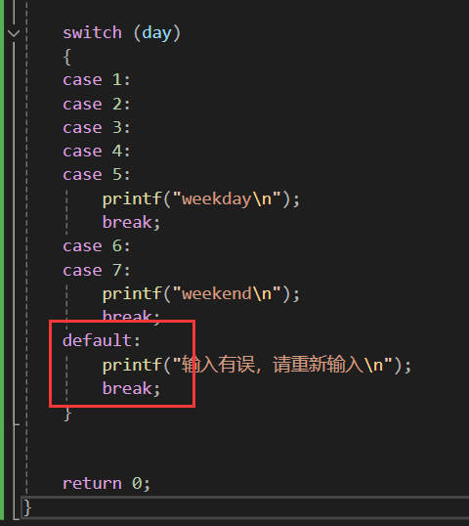
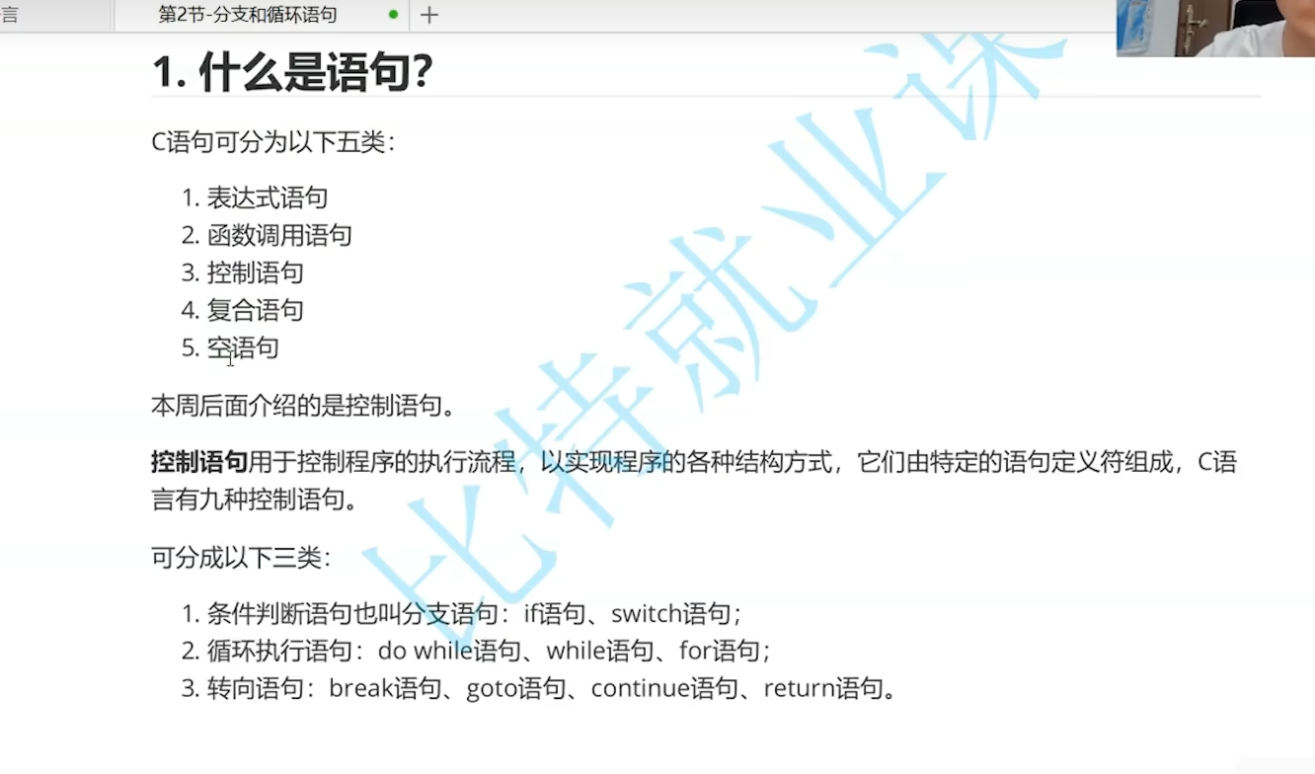

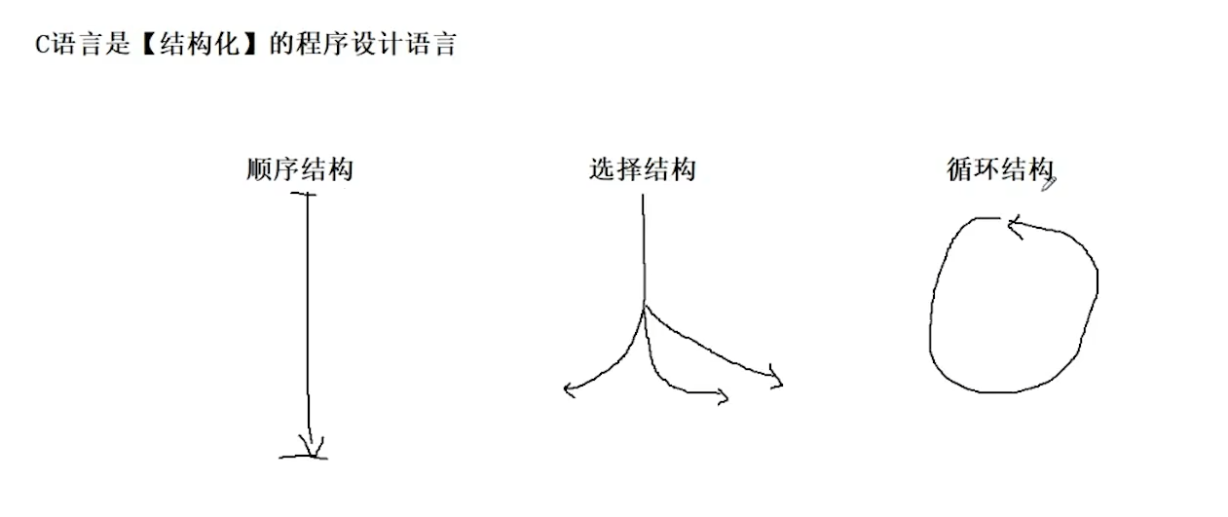

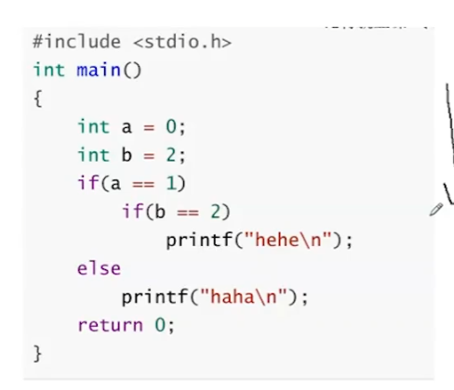
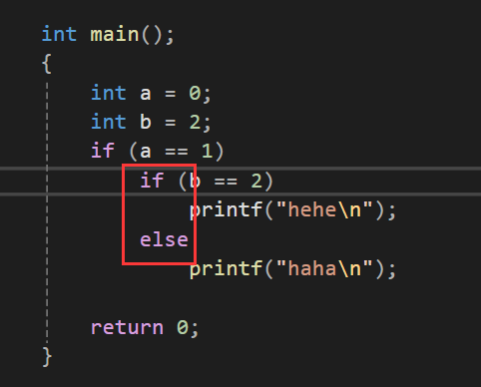

 |  |  | 啥都不会输出，else是和它上面最近的if相匹配的

代码一定要规范，规范！规范的代码风格！，多用代码块规范它们{}

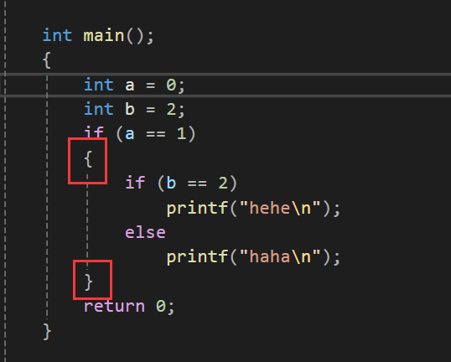

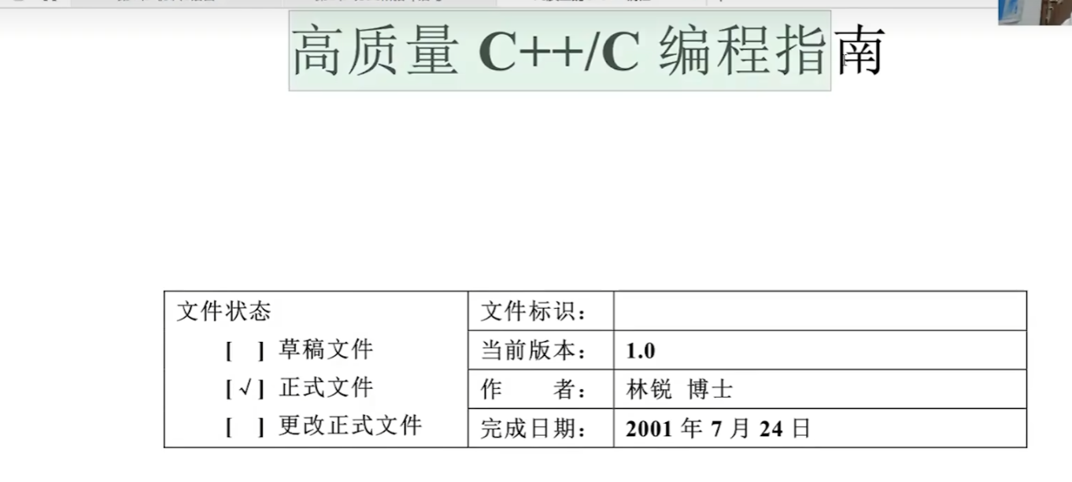

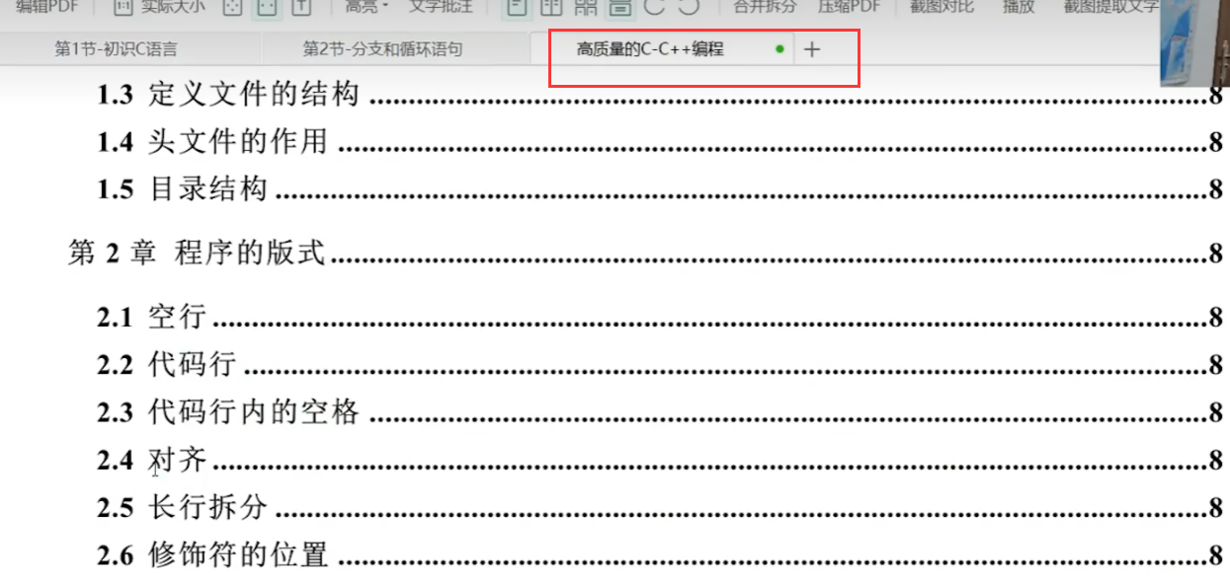

 |  | 这本书要看

 | 林锐：《高质量的C/C++编程》_高质量的cc++编程-CSDN博客

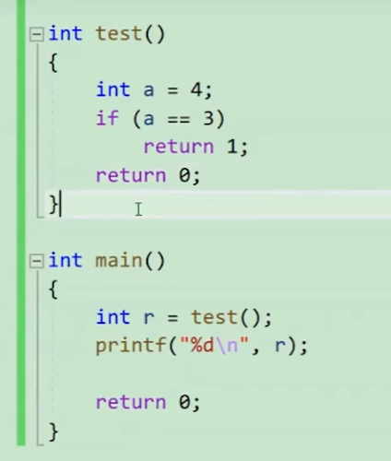
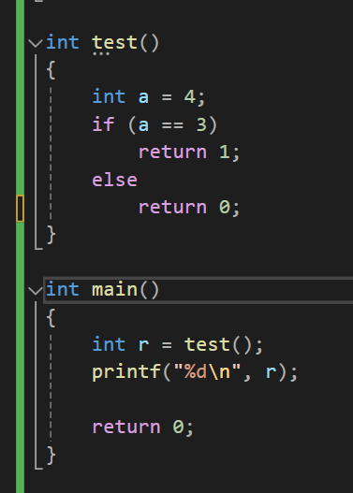

 |  |  |  |  | 一样的效果，但不加else就是会产生更多阅读成本，若非保护性编程或装逼导向，尽量规范且详细的写代码，不要偷懒装逼！

 |  |  |  |  | 代码的好坏是不能拿长度来衡量的，不是越短越好

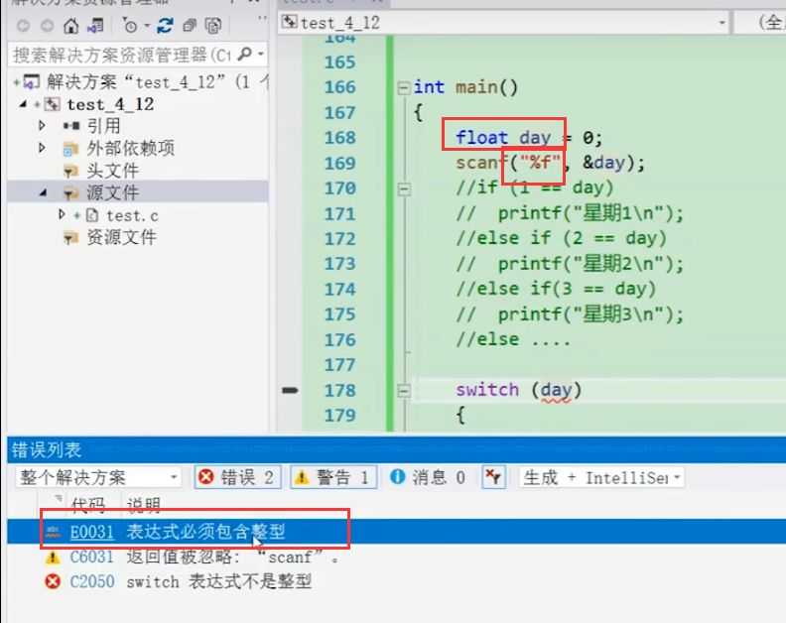

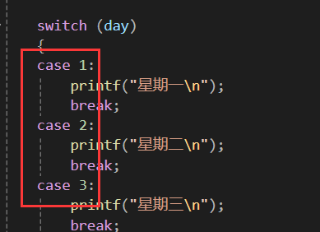

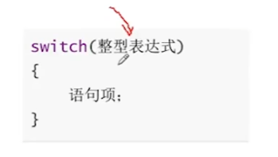

 |  |  |  |  |  | case后面必须是整形、常量表达式

 |  |  |  |  |  | 字符也可以，因为字符本质也是个整形，是存储的ASSIC码值

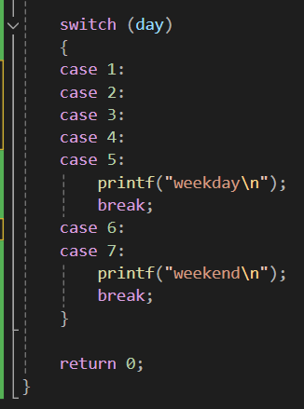
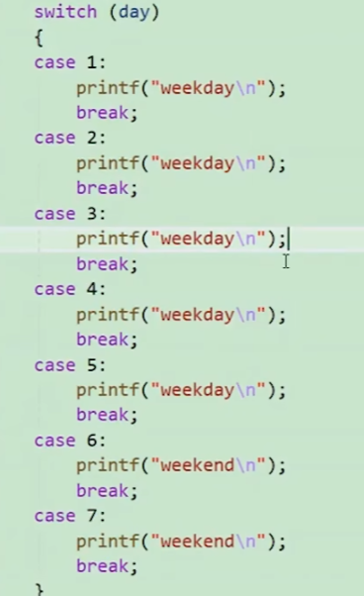

 |  |  |  | 可以这样写，但很罗嗦，看更简便的写法

